2013~2018 연간 음반 판매량
2013~2018 연간 음반 판매량 Top 400 (단위 : 장) (from 가온차트)

비고 | 2013 | 2014 | 2015 | 2016 | 2017 | 2018
음반판매량 | 8262089 | 7377150 | 8383913 | 10808921 | 16930491 | 22822245
증감율 | 0 | -10.710838385 | 13.647045268 | 28.924536788 | 56.634422622 | 34.799664109

2013~2018 국내 음반 판매량 Top 400합산 (단위 : 장 / %)

2013~현 YG 종가 (단위 : 원)
 | 종가
41276 | 46701
41277 | 48199
41278 | 49994
41281 | 53812
41282 | 52914
41283 | 54485
41284 | 54261
41285 | 54410
41288 | 53063
41289 | 51267
41290 | 52390
41291 | 51416
41292 | 51416
41295 | 53213
41296 | 52914
41297 | 49695
41298 | 49621
41299 | 49695
41302 | 46777
41303 | 46103
41304 | 46402
41305 | 46851
41306 | 46177
41309 | 47300
41310 | 46777
41311 | 47749
41312 | 46627
41313 | 47899
41317 | 47675
41318 | 48647
41319 | 48423
41320 | 47749
41323 | 47600
41324 | 48797
41325 | 50892
41326 | 49920
41327 | 45504
41330 | 46926
41331 | 47076
41332 | 48872
41333 | 50069
41337 | 50144
41338 | 52240
41339 | 52315
41340 | 50892
41341 | 53362
41344 | 53962
41345 | 53886
41346 | 55009
41347 | 54785
...

2013~2018 YG 종가 및 국내 전체 음반판매량 (단위 : 원 / %)
 | 종가 | 음반판매량
41276 | 46701 | 0
41277 | 48199 | 0
41278 | 49994 | 0
41281 | 53812 | 0
41282 | 52914 | 0
41283 | 54485 | 0
41284 | 54261 | 0
41285 | 54410 | 0
41288 | 53063 | 0
41289 | 51267 | 0
41290 | 52390 | 0
41291 | 51416 | 0
41292 | 51416 | 0
41295 | 53213 | 0
41296 | 52914 | 0
41297 | 49695 | 0
41298 | 49621 | 0
41299 | 49695 | 0
41302 | 46777 | 0
41303 | 46103 | 0
41304 | 46402 | 0
41305 | 46851 | 0
41306 | 46177 | 0
41309 | 47300 | 0
41310 | 46777 | 0
41311 | 47749 | 0
41312 | 46627 | 0
41313 | 47899 | 0
41317 | 47675 | 0
41318 | 48647 | 0
41319 | 48423 | 0
41320 | 47749 | 0
41323 | 47600 | 0
41324 | 48797 | 0
41325 | 50892 | 0
41326 | 49920 | 0
41327 | 45504 | 0
41330 | 46926 | 0
41331 | 47076 | 0
41332 | 48872 | 0
41333 | 50069 | 0
41337 | 50144 | 0
41338 | 52240 | 0
41339 | 52315 | 0
41340 | 50892 | 0
41341 | 53362 | 0
41344 | 53962 | 0
41345 | 53886 | 0
41346 | 55009 | 0
41347 | 54785 | 0
...

코스닥과비교
주가와 코스닥
 | YG | 코스닥
43832 | 27500 | 674.02
43833 | 28400 | 669.93
43836 | 30000 | 655.31
43837 | 30750 | 663.44
43838 | 30550 | 640.94
43839 | 32050 | 666.09
43840 | 31750 | 673.03
43843 | 34700 | 679.22
43844 | 35000 | 678.71
43845 | 35800 | 679.16
43846 | 35150 | 686.52
43847 | 34950 | 688.41
43850 | 34450 | 683.47
43851 | 33300 | 676.52
43852 | 33950 | 688.25
43853 | 33300 | 685.57
43858 | 31300 | 664.7
43859 | 32750 | 670.18
43860 | 32550 | 656.39
43861 | 31600 | 642.48
43864 | 33950 | 646.85
43865 | 34200 | 661.24
43866 | 33500 | 661.32
43867 | 33650 | 672.69
43868 | 33900 | 672.63
43871 | 32650 | 676.07
43872 | 32000 | 682.34
43873 | 32700 | 686.59
43874 | 33200 | 687.61
43875 | 32650 | 688.91
43878 | 34600 | 692.59
43879 | 34050 | 682.92
43880 | 33900 | 684.78
43881 | 32900 | 681.66
43882 | 31050 | 667.99
43885 | 30050 | 639.29
43886 | 30600 | 656.95
43887 | 31750 | 654.63
43888 | 32000 | 638.17
43889 | 30300 | 610.73
43892 | 30900 | 627.66
43893 | 29950 | 626.82
43894 | 29700 | 641.73
43895 | 29100 | 650.19
43896 | 26450 | 642.72
43899 | 25100 | 614.6
43900 | 25300 | 619.97
43901 | 25150 | 595.61
43902 | 23250 | 563.49
43903 | 22700 | 524
...

국내 음원시장 규모
국내음원시장규모
비고 | 2013 | 2014 | 2015 | 2016 | 2017 | 2018
규모(억원) | 3856 | 4251 | 5053 | 6659 | 9187 | 10469
증감율(%) | 0 | 10.243775934 | 18.866149141 | 31.783099149 | 37.963658207 | 13.954500925

국내 음원시장규모

2013~현 YG 종가 (단위 : 원)
 | 종가
41276 | 46701
41277 | 48199
41278 | 49994
41281 | 53812
41282 | 52914
41283 | 54485
41284 | 54261
41285 | 54410
41288 | 53063
41289 | 51267
41290 | 52390
41291 | 51416
41292 | 51416
41295 | 53213
41296 | 52914
41297 | 49695
41298 | 49621
41299 | 49695
41302 | 46777
41303 | 46103
41304 | 46402
41305 | 46851
41306 | 46177
41309 | 47300
41310 | 46777
41311 | 47749
41312 | 46627
41313 | 47899
41317 | 47675
41318 | 48647
41319 | 48423
41320 | 47749
41323 | 47600
41324 | 48797
41325 | 50892
41326 | 49920
41327 | 45504
41330 | 46926
41331 | 47076
41332 | 48872
41333 | 50069
41337 | 50144
41338 | 52240
41339 | 52315
41340 | 50892
41341 | 53362
41344 | 53962
41345 | 53886
41346 | 55009
41347 | 54785
...

YG 사업부문별 매출액
2018 사업부문별 매출액 (원)
상제품 : 음반,음원등 디지털 콘텐츠 + 굿즈등의 상품 /
 | 2018 |  |  |  | 2019
매출액 | 1Q | 2Q | 3Q | 4Q | 합계
상∙제품 매출액 | 19425631772 | 29411954821 | 29949320094 | 22,128,208,778 | 100,915,115,465 | 78786906687
음악서비스매출액 | - | 3570009895 | 5471643809 | 13,807,337,035 | 19,278,980,844
공연매출액 | 1782967017 | 1166416850 | 4754584580 | 5616633304 | 13320601751 | 7703968447
광고사업매출액 | 337852017 | 188959550 | 210672206 | 920987538 | 1658471311 | 737483773
용역매출액 | 52370163469 | 31572709030 | 23484259517 | 11871639660 | 133732413234 | 107427132016
방송제작매출액 | 3347276016 | 392770507 | 1329072050 | 26305281218 | 16940758233 | 5069118573
합계 | 77263890291 | 66302820653 | 65199552256 | 80,650,087,533 | 289416350733

매출원가 | 10952235920
상∙제품 매출액 | 2224122221
공연매출액 | 204637436
광고사업매출액 | 7169907136
용역매출액 | 36224687480
방송제작매출액 | 56775590193

년도 | 2018 |  |  |  | 2019
분기 | 1Q | 2Q | 3Q | 4Q | 1Q | 2Q | 3Q | 4Q
상∙제품 매출액 | 18,902,000,746 | 29563829279 | 24261797666 | 22,128,208,778 | 21,038,458,780 | 27,823,394,910 | 25,145,642,681 | 15,633,731,330 | 89,641,227,701
음악서비스매출액 | - | - | 9041653704 | 13,807,337,035 | 8804794259 | 10035236957 | 8042216305 | 9,554,313,484 | 36,436,561,005
공연매출액 | 1782967017 | 1166416850 | 4754584580 | 5616633304 | 8651003500 | 6361564400 | 2470359909 | 3,121,702,504 | 20,604,630,313
광고사업매출액 | 337852510 | 188959550 | 210672206 | 920987538 | 147421919 | 122622442 | 19381347 | 8,683,805 | 298,109,513
용역매출액 | 52370163469 | 31572709030 | 1329072050 | 11871639660 | 25096287627 | 33538657368 | 27903511160 | 30,595,011,052 | 117,133,467,207
방송제작매출액 | 3347276016 | 392770507 | 24637655702 | 26305281218 | 912820382 | 244337112 | 112880652 | -924,294,771 | 345,743,375
합계 | 76740259758 | 62884685216 | 64235435908 | 80,650,087,533 | 64650786467 | 78125813189 | 63693992054 | 57,989,147,404

2018-2019 상∙제품 매출액 (원)
2018.1-2020.8 YG주가
 | YG주가
43102 | 28600
43103 | 28200
43104 | 27300
43105 | 27600
43108 | 27000
43109 | 27350
43110 | 28250
43111 | 27800
43112 | 27550
43115 | 28150
43116 | 28350
43117 | 29350
43118 | 29350
43119 | 29600
43122 | 29800
43123 | 30000
43124 | 29950
43125 | 29500
43126 | 29750
43129 | 30850
43130 | 30000
43131 | 29600
43132 | 30050
43133 | 29750
43136 | 28950
43137 | 29000
43138 | 28950
43139 | 29300
43140 | 28500
43143 | 28100
43144 | 27650
43145 | 27800
43150 | 28550
43151 | 28300
43152 | 28700
43153 | 28700
43154 | 27950
43157 | 27800
43158 | 27650
43159 | 27150
43161 | 27250
43164 | 27550
43165 | 27700
43166 | 27300
43167 | 27050
43168 | 28050
43171 | 29450
43172 | 30000
43173 | 29450
43174 | 30150
...

년도 | 2018 |  |  |  | 2019
분기 | 1Q | 2Q | 3Q | 4Q | 1Q | 2Q | 3Q | 4Q
공연매출액 | 1782967017 | 1166416850 | 4754584580 | 5616633304 | 8651003500 | 6361564400 | 2470359909 | 3,121,702,504
광고사업매출액 | 337852510 | 188959550 | 210672206 | 920987538 | 147421919 | 122622442 | 19381347 | 8,683,805
2018-2019 공연매출액 (백만원)
2018.1-2020.8 YG주가
 | YG주가
43102 | 28600
43103 | 28200
43104 | 27300
43105 | 27600
43108 | 27000
43109 | 27350
43110 | 28250
43111 | 27800
43112 | 27550
43115 | 28150
43116 | 28350
43117 | 29350
43118 | 29350
43119 | 29600
43122 | 29800
43123 | 30000
43124 | 29950
43125 | 29500
43126 | 29750
43129 | 30850
43130 | 30000
43131 | 29600
43132 | 30050
43133 | 29750
43136 | 28950
43137 | 29000
43138 | 28950
43139 | 29300
43140 | 28500
43143 | 28100
43144 | 27650
43145 | 27800
43150 | 28550
43151 | 28300
43152 | 28700
43153 | 28700
43154 | 27950
43157 | 27800
43158 | 27650
43159 | 27150
43161 | 27250
43164 | 27550
43165 | 27700
43166 | 27300
43167 | 27050
43168 | 28050
43171 | 29450
43172 | 30000
43173 | 29450
43174 | 30150
...

분기 | 1Q | 2Q | 3Q | 4Q | 1Q | 2Q | 3Q | 4Q
광고사업매출액 | 337852510 | 188959550 | 210672206 | 920987538 | 147421919 | 122622442 | 19381347 | 8,683,805
2018.1-2020.8 YG주가
 | YG주가
43102 | 28600
43103 | 28200
43104 | 27300
43105 | 27600
43108 | 27000
43109 | 27350
43110 | 28250
43111 | 27800
43112 | 27550
43115 | 28150
43116 | 28350
43117 | 29350
43118 | 29350
43119 | 29600
43122 | 29800
43123 | 30000
43124 | 29950
43125 | 29500
43126 | 29750
43129 | 30850
43130 | 30000
43131 | 29600
43132 | 30050
43133 | 29750
43136 | 28950
43137 | 29000
43138 | 28950
43139 | 29300
43140 | 28500
43143 | 28100
43144 | 27650
43145 | 27800
43150 | 28550
43151 | 28300
43152 | 28700
43153 | 28700
43154 | 27950
43157 | 27800
43158 | 27650
43159 | 27150
43161 | 27250
43164 | 27550
43165 | 27700
43166 | 27300
43167 | 27050
43168 | 28050
43171 | 29450
43172 | 30000
43173 | 29450
43174 | 30150
...

스포티파이주식
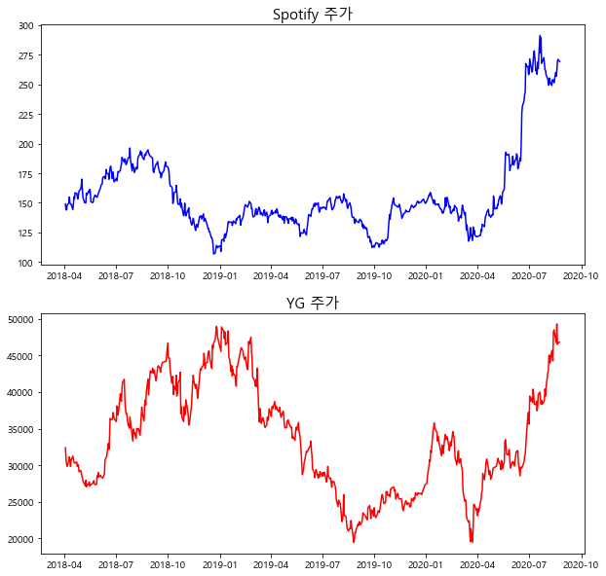

유튜브비교
블랙핑크 유튜브조회수 증감율 (%*10000)
 | 조회수증감
43829 | 0.00094938835504
43830 | 840.3210072
43831 | 892.47005913
43832 | 695.17652525
43833 | 673.27679049
43834 | 821.32841074
43835 | 825.10386178
43836 | 697.89042462
43837 | 673.18251481
43838 | 662.15105972
43839 | 699.67708126
43840 | 717.92409759
43841 | 820.92877081
43842 | 831.8214866
43843 | 482.15203147
43844 | 876.59629865
43845 | 715.85639799
43846 | 902.48542172
43847 | 929.66380664
43848 | 975.67100103
43849 | 960.37606526
43850 | 740.06129297
43851 | 757.92128686
43852 | 780.02189309
43853 | 775.10349618
43854 | 786.13226272
43855 | 890.65920379
43856 | 883.36906995
43857 | 698.61396484
43858 | 660.56340256
43859 | 963.06509236
43860 | 417.89955042
43861 | 717.79871544
43862 | 815.08594508
43863 | 832.91513123
43864 | 676.42089326
43865 | 649.79182298
43866 | 713.38861648
43867 | 665.95920173
43868 | 727.53849332
43869 | 842.3019693
43870 | 822.77572689
43871 | 668.60680026
43872 | 683.90400309
43873 | 656.55554291
43874 | 666.83936458
43875 | 739.07297409
43876 | 779.91734366
43877 | 830.5095529
43878 | 658.96720841
...
2020.1 ~ 2020. 5 YG 주가 (원)
43832 | 27500
43833 | 28400
43836 | 30000
43837 | 30750
43838 | 30550
43839 | 32050
43840 | 31750
43843 | 34700
43844 | 35000
43845 | 35800
43846 | 35150
43847 | 34950
43850 | 34450
43851 | 33300
43852 | 33950
43853 | 33300
43858 | 31300
43859 | 32750
43860 | 32550
43861 | 31600
43864 | 33950
43865 | 34200
43866 | 33500
43867 | 33650
43868 | 33900
43871 | 32650
43872 | 32000
43873 | 32700
43874 | 33200
43875 | 32650
43878 | 34600
43879 | 34050
43880 | 33900
43881 | 32900
43882 | 31050
43885 | 30050
43886 | 30600
43887 | 31750
43888 | 32000
43889 | 30300
43892 | 30900
43893 | 29950
43894 | 29700
43895 | 29100
43896 | 26450
43899 | 25100
43900 | 25300
43901 | 25150
43902 | 23250
43903 | 22700
...

주가와 유튜브조회수증감 지표 비교
 | 종가 | 블랙핑크 유튜브 증감율
43832 | 27500 | 694.55717373
43833 | 28400 | 672.80948584
43836 | 30000 | 820.77618474
43837 | 30750 | 824.42719157
43838 | 30550 | 697.31553873
43839 | 32050 | 672.71342129
43840 | 31750 | 661.70592127
43843 | 34700 | 699.21440695
43844 | 35000 | 717.42246547
43845 | 35800 | 820.3402403
43846 | 35150 | 831.13966929
43847 | 34950 | 481.75162858
43850 | 34450 | 876.1742003
43851 | 33300 | 715.22973215
43852 | 33950 | 901.84039865
43853 | 33300 | 928.82615369
43858 | 31300 | 974.76561323
43859 | 32750 | 959.44083532
43860 | 32550 | 739.35192854
43861 | 31600 | 757.3613303
43864 | 33950 | 779.43158175
43865 | 34200 | 774.49982656
43866 | 33500 | 785.52387461
43867 | 33650 | 889.96011887
43868 | 33900 | 882.58360574
43871 | 32650 | 697.99792332
43872 | 32000 | 660.10265228
43873 | 32700 | 962.4297899
43874 | 33200 | 417.49773816
43875 | 32650 | 717.49916116
43878 | 34600 | 814.50154091
43879 | 34050 | 832.23727269
43880 | 33900 | 675.85841869
43881 | 32900 | 649.35295232
43882 | 31050 | 712.92567609
43885 | 30050 | 665.48476056
43886 | 30600 | 727.05464953
43887 | 31750 | 841.69001466
43888 | 32000 | 822.08378717
43889 | 30300 | 668.05760094
43892 | 30900 | 683.44742085
43893 | 29950 | 656.10712818
43894 | 29700 | 666.40213339
43895 | 29100 | 738.58078228
43896 | 26450 | 779.34173683
43899 | 25100 | 829.86280618
43900 | 25300 | 658.42080947
43901 | 25150 | 609.49959473
43902 | 23250 | 610.02891771
43903 | 22700 | 605.51926946
...

Stochastic 지표
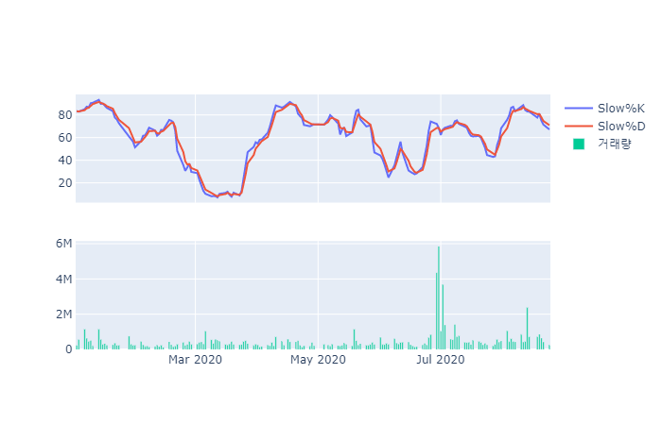
*파이썬 코드파일 참고

